상품제안서
에르메스 오 도랑쥬 베르트 바디 3종 세트 | 상품코드: F32990

 |  | 02-412-0044 | www.easy1.co.kr
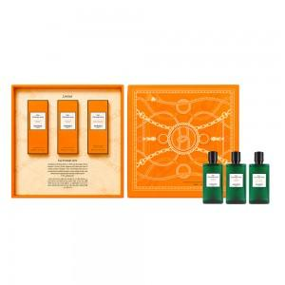

【상세/제작정보】 | 오 도랑쥬 베르트 샤워 젤 80ml 오 도랑쥬 베르트 샤워 젤 80ml 오 도랑쥬 베르트 바디 로션 80ml

【인쇄/포장옵션】 | / 시판박스

【공급단가】 | 수량
*VAT별도 | 단가

【상품 URL】 | https://dev.easy1.co.kr:443/src/goods_detail.php?gdno=32990

